Sheet1
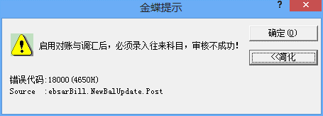

1。因销售发票在应收系统中审核会提示以上内容，所以将往来科目设为必录项了，不知是否哪个参数这调整，是否必启用"对帐与调汇"
2. 这样的修正数据，对勾稽、存货核算是否有影响，请祥测下
3. 测试过程是，若有异常，请注意下测试执行的顺序，如，先在销售专用发票审核，后在销售增值发票反审核报错之类的记录，一定得祥细

